Лист1
№ | Дата выявления | Владелец конструкции / Собственник обьекта недвижимого им-ва / Лицо, управомоченное собственниками | Район города | Адрес размещения | Тип конструкции | Содержание | Фото конструкции
1 | 2023-06-19 | Воронин Дмитрий Николаевич | Приокский | проспект Гагарина д. 121б | Не установленный Правилами тип | АРЕНДА 413-25-55 | 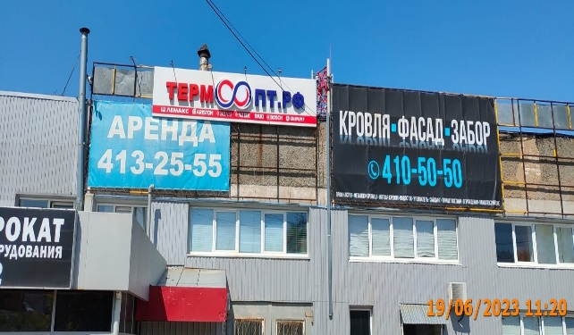
2 | 2023-06-19 | Каляганова Наталья Владимировна | Приокский | проспект Гагарина д. 121б | Не установленный Правилами тип | АРЕНДА 413-25-55
3 | 2023-06-19 | Белов Алексей Геннадьевич | Приокский | проспект Гагарина д. 121б | Не установленный Правилами тип | АРЕНДА 413-25-55
4 | 2023-06-19 | Макаров Михаил Александрович | Приокский | проспект Гагарина д. 121б | Не установленный Правилами тип | АРЕНДА 413-25-55
5 | 2023-06-19 | Маринин Владимир Михайлович | Приокский | проспект Гагарина д. 121б | Не установленный Правилами тип | АРЕНДА 413-25-55
6 | 2023-06-19 | Горбачева Юлия Евгеньевна | Приокский | проспект Гагарина д. 121б | Не установленный Правилами тип | АРЕНДА 413-25-55
7 | 2023-06-19 | Белов Геннадий Дмитриевич | Приокский | проспект Гагарина д. 121б | Не установленный Правилами тип | АРЕНДА 413-25-55
8 | 2023-06-19 | Белова Елена Геннадьевна | Приокский | проспект Гагарина д. 121б | Не установленный Правилами тип | АРЕНДА 413-25-55
9 | 2023-06-19 | Лантратова Мария Владимировна | Приокский | проспект Гагарина д. 121б | Не установленный Правилами тип | АРЕНДА 413-25-55
10 | 2023-06-19 | Суриков Василий Владимирович | Приокский | проспект Гагарина д. 121б | Не установленный Правилами тип | АРЕНДА 413-25-55
11 | 2023-06-19 | Стрюков Андрей Анатольевич | Приокский | проспект Гагарина д. 121б | Не установленный Правилами тип | АРЕНДА 413-25-55
12 | 2023-06-19 | ООО "Компания Евроколор +" | Приокский | проспект Гагарина д. 121б | Не установленный Правилами тип | АРЕНДА 413-25-55
13 | 2023-06-19 | Шарапова Анастасия Ивановна | Приокский | проспект Гагарина д. 121б | Не установленный Правилами тип | АРЕНДА 413-25-55
14 | 2023-06-19 | Матвеев Евгений Александрович | Приокский | проспект Гагарина д. 121б | Не установленный Правилами тип | АРЕНДА 413-25-55
15 | 2023-06-19 | Гандурин Владимир Александрович | Приокский | проспект Гагарина д. 121б | Не установленный Правилами тип | АРЕНДА 413-25-55
16 | 2023-06-19 | ООО "Москвич-сервис" | Приокский | проспект Гагарина д. 121б | Не установленный Правилами тип | АРЕНДА 413-25-55
17 | 2023-06-19 | Березенцев Вячеслав Васильевич | Приокский | проспект Гагарина д. 121б | Не установленный Правилами тип | АРЕНДА 413-25-55
18 | 2023-06-19 | ИП Плохова Анна Александровна | Приокский | проспект Гагарина д. 101, к. 4 | Не установленный Правилами тип | сеть салонов красоты Лилия | 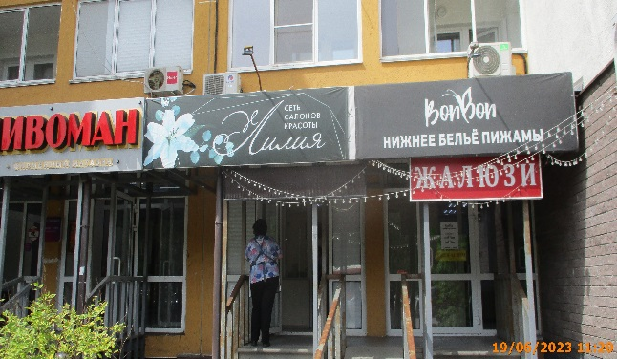
19 | 2023-06-19 | Не установлен | Приокский | проспект Гагарина д. 111 | Настенная конструкция | ПРОГУЛКА ПО МИРУ туристическое агенство | 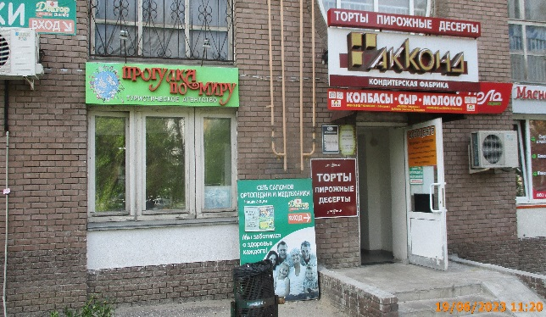
20 | 2023-06-19 | ООО "Юникал" | Приокский | проспект Гагарина д. 107 | Не установленный Правилами тип | RepairMyApple.ru РЕМОНТ ЗАМЕНА ЗАЩИТА | 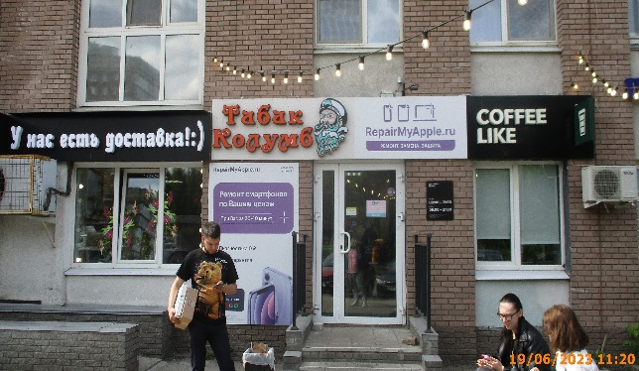
21 | 2023-06-19 | ООО "Юникал" | Приокский | проспект Гагарина д. 107 | Не установленный Правилами тип | Ремонт смартфонов по Вашим ценам

